HY_多模态整体进展0715
腾讯混元多模态推理HY-TTS联创合作周报（0724）
一、项目目标
目标： | HY-TTS 3.0：E2E性能达成1.3+x Pro 5000，支撑HY多模态模型950 PR业务上线 |  | 报告人 |  | 周洪宇
二、一句话进展
HY-TTS 3.0联创专项（8.15 基础性能版本，9.15性能优化版本），关键进展如下： 1）功能精度：基于6月16日模型版本端到端功能已适配完成，精度已经基本对齐；7月16日新版本代码适配完成，decode部分入图完成，prefill部分入图代码开发中，精度无误； 2）性能优化：基于6月16日模型版本，完成开箱性能优化，TTFP<500ms、QPM性能1.5x Pro 5000；7月16日新版本代码适配完成，单请求decode部分入图后耗时从137.4ms->16.35ms，初步完成Profilling拆解性能可达路径，启动性能优化； 3）框架特性：LLM backbone Qwen2和semantic_mode模块 Prefix Cache方案已完成功能开发，在优化代码以及验证，当前进展60%；

三、关键风险和求助
编号 | 问题或风险事项 | 规避与解决措施 |  | 完成时间 | 责任人 | 状态
1 | HY-TTS 3.0：当前仅有Voice Clone和多轮对话的验证数据集，缺少完整的上线场景输入以及验证数据集，无法评估当前的性能优化是否满足全场景SLA诉求 | 1、Tx补充提供完整的上线业务场景和验证数据集 2、根据场景和SLA目标给出性能优化版本的详细方案和计划 |  | 2026-07-20 | HW：牟倩颍 TX：sergewang | Open
四、项目里程碑
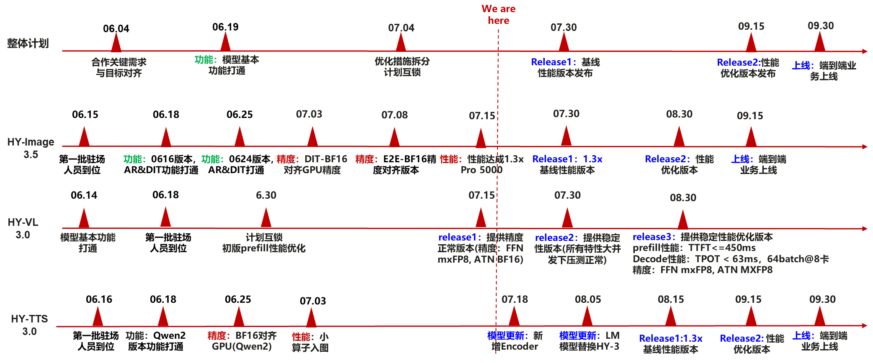
五、HY-TTS 3.0 详细事务进展（SA：牟倩颖、FO：檀灏安）
编号 | 工作事项 | 进展 |  | 完成时间 | 责任人 | 状态
1 | 【模型】接入ACLGraph静态图：DiT / Aggregator / semantic_model/ AudioVAE / Conformer5个模块 | 完成0716版本完成5个模块decode部分入图开发完成，已同步给darrel，gpu侧也已实现，prefill阶段入图正在适配开发，进展50% | P0 | 2026-07-25 | 檀灏安 | Open
2 | 【框架】semantic_model KV Cache管理支持预先申请显存(动态申请导致piecewise和OOM） | 已经完成方案设计和开发，OOM问题已修复 | P0 | 2026-07-05 | 陈文静 | Close
3 | 【框架】AudioVAE decoder KV Cache管理支持预先申请显存 | 已经完成方案设计和开发 | P0 | 2026-07-05 | 陈文静 | Close
5 | 【框架】semantic_model模型支持prefix cache和KV Offload | 已完成方案设计，方案选型为采用vllm-omni框架统一管理KV并实现Prefixcache，目前功能实现完成，在优化代码 | P0 | 2026-08-10 | 陈文静、刘嘉芊 | Open
6 | 【框架】语音通话场景支持流式输入 | 由于0715模型版本延期到7月底，该需要延后启动 | P0 | 2026-08-10 | 刘嘉芊 | Open
7 | 【算子】DiT block、semantic_model、Aggregator、Encoder模块的FFN、Rope、ADDRMSNorm、FA融合算子接入 | 已完成Rope、ADDRMSNorm、FA算子接入，E2E时延降低14.6%。 | P0 | 2026-07-15 | 周龙、孙国钟 | Close
4 | 【框架】LLM backbone Qwen2 模型支持prefix cache和KV Offload | 已完成代码开发，当前验证中 | P0 | 2026-07-30 | 刘嘉芊 | Open
8 | 【性能】comformer特征提取支持cache缓存加速，预计E2E时延3.5%收益 | 已经完成开发，待基于新代码验证 | P2 | 2026-07-30 | 周龙 | Open
9 | 【框架】当前框架存在encoder无法组batch等调度问题 | 框架调度策略梳理中 | P1 | 2026-07-30 | 孙国钟 | Open

